3歳
タイトル | さつまのおいも |  | タイトル | どうぞのいす |  | タイトル | そらまめくんのベッド |  | タイトル | 100かいだてのいえ
文 | 中川ひろたか |  | 文 | 香山美子 |  | 文 | なかや みわ |  | 文 | いわいとしお
絵 | 村上康成 |  | 絵 | 柿本幸造 |  | 絵 | なかや みわ |  | 絵 | いわいとしお
価格 | ¥1,300 + 税 |  | 価格 | \1,000 ＋ 税 |  | 価格 | \900 + 税 |  | 価格 | \1,200 + 税
ジャンル |  |  | ジャンル |  |  | ジャンル |  |  | ジャンル
内容 |  |  | 内容 |  |  | 内容 |  |  | 内容
おいもは土の中で暮らしています。 ご飯も食べるし、歯も磨く。 トイレにも行くし、お風呂にも入ります。 そして、みんなでトレーニングをしています。 おいもの畑に子どもたちがいもほりにやってきて・・・ さあ、子どもたちとおいもたちの、つなひきです！ スッポーン！とおいもが抜けて、 「わたしたちの まけでごわす」 でも、それでおわりじゃありませんよ。 |  |  | うさぎさんが小さないすをつくります。「どうぞのいす」というたてふだといっしょに大きな木の下に置きました。 はじめにやってきたろばさんが、持っていたどんぐりをいすに置いて木の下で一休み。気持ちよくて眠ってしまいます。さあそれからつぎつぎに動物たちがやってきます。いすの上に置いてあるどんぐりを「どうぞならば」と食べてしまい、かわりにもっていたはちみつを... はちみつをいただいてかわりに... ろばさんが目を覚ましたとき、いすの上にあったのは...？ |  | 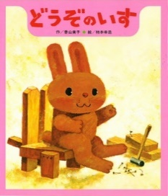 | そらまめくんの宝物は、ベッド。雲のようにふわふわで、わたのようにやわらかいんです。 えだまめくんや、グリーンピースのきょうだいたちが「そのベッドでねむってみたいなあ」といいますが、「だめ、だめ」と誰にもつかわせようとしません。 ところがある日、大事なベッドがなくなってしまいます。 さんざん探して、とうとうベッドを見つけたそらまめくんは・・・？ |  |  | 縦にひらくながい絵本「100かいだてのいえ」は、トチくんが手紙をもらうところから始まります。 「ぼくは 100かいだてのいえの てっぺんにすんでいます。 あそびにきてください。」 100かいだてのいえ？ おもしろそう！ トチくんと一緒に行ってみることにしましょう。
おいもはつちのなかでくれらしています。 おいものはたけにこどもたちがいもほりにやってきて・・・ さあ、こどもたちとおいもたちの、つなひきです！ スッポーン！とおいもがぬけて、 「わたしたちの まけでごわす」 でも、それでおわりじゃありませんよ。 |  | 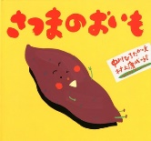 | うさぎさんがちいさないすをつくります。 「どうぞのいす」というたてふだといっしょにおおきなきのしたにおきました。 はじめにやってきたろばさんが、もっていたどんぐりをいすにおいてきのしたでひとやすみ。 きもちよくてねむってしまいます。 さあそれからつぎつぎにどうぶつたちがやってきます。 いすのうえにおいてあるどんぐりを「どうぞならば」とたべてしまい、かわりにもっていたはちみつを... はちみつをいただいてかわりに...ろばさんがおきたとき、いすのうえにあったのは...？ |  |  | そらまめくんのたからものは、ベッド。 くものようにふわふわで、わたのようにやわらかいんです。 えだまめくんや、グリーンピースのきょうだいたちが「そのベッドでねむってみたいなあ」といいますが、「だめ、だめ」とだれにもつかわせようとしません。 ところがあるひ、だいじなベッドがなくなってしまいます。 さんざんさがして、とうとうベッドをみつけたそらまめくんは・・・？ |  |  | 「100かいだてのいえ」は、トチくんがてがみをもらうところからはじまります。「ぼくは 100かいだてのいえの てっぺんにすんでいます。あそびにきてください。」 100かいだてのいえ？ おもしろそう！ トチくんといっしょにいってみることにしましょう。

タイトル | ぶたのたね |  | タイトル | 14ひきのあさごはん |  | タイトル | ピン・ポン・バス |  | タイトル | もったいないばあさん
文 | 佐々木マキ |  | 文 | いわむら かずお |  | 文 | 竹下 文子 |  | 文 | 真珠 まりこ
絵 | 佐々木マキ |  | 絵 | いわむら かずお |  | 絵 | 鈴木 まもる |  | 絵 | 真珠 まりこ
価格 | \1,200 + 税 |  | 価格 | \1,200 + 税 |  | 価格 | \1,000 + 税 |  | 価格 | \1,500 + 税
ジャンル |  |  | ジャンル |  |  | ジャンル |  |  | ジャンル
内容 |  |  | 内容 |  |  | 内容 |  |  | 内容
主人公は、ぶたよりも走るのが遅いおおかみ。走っても追いつかないからいつも逃げられてしまって、一度もぶたを食べたことがないらしいのです。今まで野菜と木の実しか食べたことがないとのこと……！かわいそう……。「足が速くなりたい」。そんな悩みを“きつねはかせ”に相談すると……「あしのはやくなるくすりは ないが、もっといいものを きみに あげよう」と、はかせがくれたのが、表題の「ぶたのたね」です。 |  | 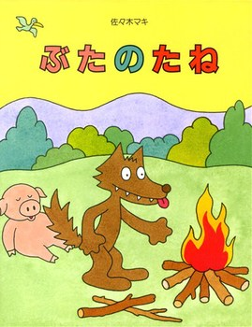 | 森の朝、早起き一番はおじいさん。お母さん、おばあさんが起き、子供たちも目を覚まします。お父さんも起きてきて、さあ、一日の始まり――。子供たちは野いちご摘みに出かけ、かご一杯に摘んで帰ると、みんなで一緒に朝ごはんの準備が始まります。 |  |  | 駅前を出発したバスはいろんな停留所でピンポンといってとまります。少し田舎町ののどかなバスの旅。楽しいのりもの絵本！ |  |  | 「もったいない」って、どういう意味？ きょうも あの ばあさんがやってきた――もったいないことしてないかい？
ぶたよりもはしるのがおそいおおかみ。はしってもおいつかないからいつもにげられてしまって、いちどもぶたをたべたことがないらしいのです。いままでやさいときのみしかたべたことがないとのこと……！かわいそう……。「あしがはやくなりたい」。そんななやみを“きつねはかせ”にそうだんすると……「あしのはやくなるくすりはないが、もっといいものをきみにあげよう」と、はかせがくれたのが、「ぶたのたね」です。 |  |  | もりのあさ、はやおきいちばんはおじいさん。おかあさん、おばあさんがおき、こどもたちもめをさまします。おとうさんもおきてきて、さあ、いちにちのはじまり――。こどもたちはのいちごつみにでかけ、かごいっぱいにつんでかえると、みんなでいっしょにあさごはんのじゅんびがはじまります。 |  |  | えきまえをしゅっぱつしたバスはいろんなていりゅうじょでピンポンといってとまります。すこしいなかまちののどかなバスのたび。たのしいのりものえほん！ |  |  | 「もったいない」って、どういういみ？ きょうもあのばあさんがやってきた！ きみももったいないことしてないかい？

タイトル | いいこってどんなこ？ |  | タイトル | しりとりのだいすきなおうさま |  | タイトル | ねないこだれだ
文 | ジーン・モデシット |  | 文 | 中村 翔子 |  | 文 | せな けいこ
絵 | ロビン・スポワード |  | 絵 | はた こうしろう |  | 絵 | せな けいこ
訳 | もきかずこ |  | 訳 |  |  | 訳
価格 | \1,200 + 税 |  | 価格 | \1,300 + 税 |  | 価格 | \700 + 税
ジャンル |  |  | ジャンル |  |  | ジャンル
内容 |  |  | 内容 |  |  | 内容
うさぎのバニーぼうやがおかあさんにたずねます。「ねえ、おかあさん、いいこって どんなこ？」バニーぼうやは次々にたずねます絶対泣かないのがいいこ？何もこわがらない強い子がいいこ？・・・おかあさんはひとつひとつの問いに優しく答えます。「じゃあ、おかあさんは ぼくが どんなこ だったら いちばん うれしい？」あなたがあなたらしくしていてくれるのがいちばん。だっておかあさんはいまのあなたが大好きなのだから。 |  | 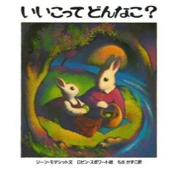 | みなさん、しりとりはお好きですか？ この絵本に出てくる王様は、身の回りにあるもの、食べるもの、何でもしりとりに並んでいないと気がすまないくらい、しりとりが大好きなのです。そんな王様だから、家来たちはいつも大変。そんな王様をちょっぴりこらしめるために、家来たちは、ある朝ごはんのときに一計を案じました。はたして、その策とは……？ |  |  | 時計が9時を指して鳴ります。ボン、ボン、ボン…。 「こんな じかんに おきてるのは だれだ？」 ふくろうにみみずく、どらねこ、それともどろぼう？ いえ、いえ、夜中に起きているのは……おばけ！ おばけの時間です。あれあれ、こんな時間に起きている女の子がいましたよ。夜中はおばけの時間のはず、いったいどうなっちゃうのでしょう？
うさぎのバニーぼうやがおかあさんにたずねます。 「ねえ、おかあさん、いいこって どんなこ？」 バニーぼうやはつぎつぎにたずねますぜったいなかないのがいいこ？ 何もこわがらないつよいこがいいこ？・・・ おかあさんはひとつひとつのといにやさしくこたえます。 「じゃあ、おかあさんはぼくがどんなこだったらいちばんうれしい？」 あなたがあなたらしくしていてくれるのがいちばん。 だっておかあさんはいまのあなたがだいすきなのだから。 |  |  | しりとりはすきですか？おおさまは、みのまわりにあるもの、たべるもの、ぜんぶしりとりになっていないときがすまないくらい、しりとりがだいすきなのです。そんなおおさまだから、けらいたちはいつもたいへん。 おおさまをちょっぴりこらしめるために、けらいたちは、あるあさごはんのときにさくせんをつくりました。 はたして、そのさくせんとは……？ |  |  | とけいが9じをさしてなります。ボン、ボン、ボン…。 「こんな じかんに おきてるのは だれだ？」 ふくろうにみみずく、どらねこ、それともどろぼう？ いえ、いえ、よなかにおきているのは……おばけ！ おばけのじかんです。 あれあれ、こんなじかんにおきているおんなのこがいましたよ。 やなかはおばけのじかんのはず、いったいどうなっちゃうのでしょう？ |  | 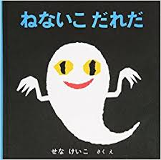

4歳
タイトル | バムとケロのおかいもの |  | タイトル | おまえ うまそうだな |  | タイトル | うんちしたのはだれよ！ |  | タイトル | ないた
文 | 島田 ゆか |  | 文 | 宮西 達也 |  | 文 | ヴェルナー・ホルシヴァルト |  | 文 | 中川ひろたか
絵 | 島田 ゆか |  | 絵 | 宮西 達也 |  | 絵 | ヴォルフ・エールブルッフ |  | 絵 | 長新太
訳 |  |  | 訳 |  |  | 訳 | 関口 裕昭 |  | ジャンル
価格 | \1,500 + 税 |  | 価格 | \1,200 + 税 |  | 価格 | \1,300 + 税 |  | 訳
ジャンル |  |  | ジャンル |  |  | ジャンル |  |  | 価格 | \1,300 + 税
内容 |  |  | 内容 |  |  | 内容 |  |  | 内容
一週間の真ん中、水曜日。いつも朝寝坊のケロちゃんが今日は早起きです――。きちんと顔を洗い、コーヒーわかして朝食まで作ってくれたのは、今日が月に一度のお買い物の日だから。お買い物には、友だちのあひるのかいちゃんも一緒です。みんなで車に乗り込み、青空の下、市場目指してさあ出発！たくさんのお店が出ている市場は、とてもにぎやか。さて、ケロちゃんたちは、どんなお買い物をするのかな？ |  |  | 大昔。たまごから生まれたアンキロサウルスの赤ちゃんはひとりぼっち。そこへ恐ろしいティラノサウルスがやってきてよだれをたらし、 「ひひひひ・・・おまえ うまそうだな」。 すると、なんとアンキロサウルスは 「おとうさーん！」と言ってティラノサウルスにしがみついてしまいます。 「ぼくのなまえ、ウマソウなんでしょ？」 ティラノサウルスは戸惑いながらも「おとうさんみたいになりたい」というアンキロサウルスのために、父親として振舞います。 何日も何日も経ったある日、とうとうティラノサウルスは別れを切り出します。そして・・・。 |  |  | ある日、もぐらくんが地面から顔を出して、お日さまはのぼったかなと思ったとき、とんでもない事件が起きました。誰かがもぐらくんの頭の上に、うんちを落としたのです。「なんて ひどいことを！」。怒ったもぐらくんは、さっそく犯人探しに乗り出します。「ねえ きみ、ぼくの あたまに うんち おとさなかった？」。ハト、ウマ、ウサギ、ヤギ、ウシ、ブタ……、もぐらくんは頭にうんちを乗せたまま、みんなに聞いてまわります。 |  |  | 自分の中にもいろんな種類の「泣く」がある。 きっと、動物にも仲良しのあの子にも、まだ会ったことのない外国の子どもたちにも同じように「泣く」があるに違いない。そして大人たちにだって・・・。「泣く」の尺度は人それぞれ違うってこと、「泣く」ことは悪いことじゃないんだ、大切な自分の感情表現の一つなんだって。それを知っているだけで、どれだけ子どもは救われるだろう。それを知っているだけで、どれだけ大人も楽になれるだろう。自分はなんで泣くんだろう。あの子はなんで泣いているんだろう。お母さんはなんで泣いているのに泣いていないって言うんだろう。「泣く」を考えるだけでいろんなことが見えてくる。 |  | 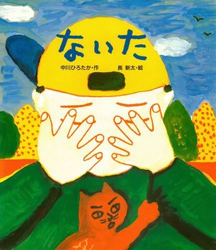
いつもあさねぼうのケロちゃんがきょうははやおきです――。きちんとかおをあらい、コーヒーわかしてあさごはんまでつくってくれたのは、きょうがおかいもののひだから。おかいものには、ともだちのあひるのかいちゃんもいっしょです。みんなでくるまにのって、さあしゅっぱつ！たくさんのおみせがでているいちばは、とてもにぎやか。さて、ケロちゃんたちは、どんなおかいものをするのかな？ |  |  | おおむかし。たまごからうまれたアンキロサウルスのあかちゃんはひとりぼっち。そこへこわいティラノサウルスがやってきてよだれをたらし、「ひひひひ・・・おまえ うまそうだな」。すると、なんとあかちゃんは「おとうさーん！」といってティラノサウルスにしがみついてしまいます。「ぼくのなまえ、ウマソウなんでしょ？」 ティラノサウルスはとまどいながらも「おとうさんみたいになりたい」というあかちゃんのために、ちちおやとしてふるまいます。 なんにちもなんにちもたったあるひ、とうとうティラノサウルスはわかれをきりだします。そして・・・。 |  |  | あるひ、もぐらくんがじめんからかおをだして、とんでもないじけんがおきました。だれかがもぐらくんのあたまのうえに、うんちをおとしたのです。「なんて ひどいことを！」。おこったもぐらくんは、さっそくはんにんさがしにのりだします。「ねえ きみ、ぼくの あたまに うんち おとさなかった？」。もぐらくんはあたまにうんちをのせたまま、みんなにきいてまわります。 |  |  | じぶんのなかにもいろんなしゅるいの「なく」がある。 「なく」はひとそれぞれちがうってこと、「なく」ことはわるいことじゃないんだ、たいせつなじぶんのかんじょうひょうげんのひとつなんだって。それをしっているだけで、どれだけこどもはすくわれるだろう。それをしっているだけで、どれだけおとなもらくになれるだろう。「なく」をかんがえるだけでいろんなことがみえてくる。

タイトル | からすのパンやさん |  | タイトル | ちょっとだけ |  | タイトル | にゃーご |  | タイトル | ももたろう
文 | かこ さとし |  | 文 | 瀧村 有子 |  | 文 | 宮西 達也 |  | 文 | 松居 直
絵 | かこ さとし |  | 絵 | 鈴木 永子 |  | 絵 | 宮西 達也 |  | 絵 | 赤羽 末吉
ジャンル |  |  | 価格 | \900 + 税 |  | ジャンル |  |  | 価格 | \1,100 + 税
価格 | \1,000 + 税 |  | ジャンル |  |  | 価格 | \1,300 + 税 |  | ジャンル
内容 |  |  | 内容 |  |  | 内容 |  |  | 内容
いずみがもりの中くらいの木に「からすのパンやさん」のお店がありました。そして、その「からすのパンやさん」のうちに四羽のあかちゃんが生まれました。。お父さんとお母さんは、優しく大事に育てました。でも、彼らのおうちはパンやさん。とにかく忙しいのです。朝早くから起きて、パンを作り、お店の掃除をし、お客さんにパンを売り。その合間にあかちゃん達をあやしたり、抱っこしたり。おっぱいをあげたり、おしめをとりかえたり。そのうちに、お店がちらかってきて、お客さんも減っていき…とうとう貧乏になってしまいました。それでも、子どもたちは元気に育っていきます。 お店で売れなかったパンやこげたパンなどは、みんな子どもたちのおやつになります。そのおやつパンが、まわりの子どもたちの間で評判になり、みんなが買いにくることに。そこで、「からすのパンやさん」は一家総出で沢山のパンを作ります。とっても素敵な、変わった形のパンばかり。かにパン、うさぎパン、パンダパンにはじまり、バイオリンパン、テレビパン、じどうしゃパンまで、何と80種類以上！香ばしいにおいが森いっぱいに広がり、パンやさんは…大フィーバーです！！ |  | 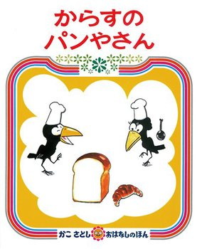 | なっちゃんの「ちょっとだけ」って、何だろう？ なっちゃんのおうちに、あかちゃんがやってきたのです。ママのスカートを「ちょっとだけ」つまんで、牛乳をコップにひとりで「ちょっとだけ」入れられて、ひとりで遊んだブランコだって「ちょっとだけ」ゆれて・・・。なっちゃんは、ちょっとずつちょっとずつ頑張って「おねえちゃん」になっている様です。でも・・・ね。愛情たっぷりの最後のシーン。ママ達は、涙なしでは見られないんじゃないかしら。健気ななっちゃん。大きな優しさで包み込むママ。そして可愛いあかちゃん。 |  | 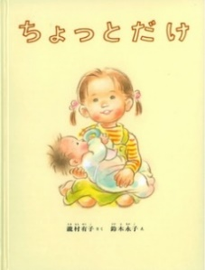 | 先生の注意もろくに聞かず、遊びに出かけた子ねずみ３匹。そこへ恐ろしいねこが「にゃーご」とやってきたけれど…。 |  |  | 昔、昔、あるところに、おじいさんとおばあさんが住んでいました。おじいさんは山へ芝刈りに、おばあさんは川へ洗濯に行きました。 おばあさんが川で洗濯をしていると、川上から桃がつんぶく かんぶく つうぶく かんぶくと流れてきます。おばあさんが家に持って帰った桃は、じゃくっと割れて、中からかわいい男の子が生まれました。その名も桃から生まれた桃太郎。桃太郎はすくすくと育ち、力強い少年に成長しました。
いずみがもりのちゅうくらいのきに「からすのパンやさん」のおみせがありました。そして、その「からすのパンやさん」のうちによんわのあかちゃんがうまれました。おとうさんとおかあさんは、あかちゃんをやさしくだいじにそだてました。でも、おうちはパンやさん。とにかくいそがしいのです。あさはやくからおきて、ぱんをつくり、おみせのそうじをし、おきゃくさんにパンをうり。おおいそがしのおとうさんとおかあさんたちはとうとうびんぼうになってしまいました。それでも、こどもたちはげんきにそだっていきます。うれなかったパンなどは、こどもたちのおやつになります。そのおやつパンが、まわりのこどもたちのあいだでひょうばんになり、みんながかいにくることに・・・。 |  |  | なっちゃんの「ちょっとだけ」って、なんだろう？ なっちゃんのおうちに、あかちゃんがやってきたのです。ママのスカートを「ちょっとだけ」つまんで、ぎゅうにゅうをコップにひとりで「ちょっとだけ」入れられて、ひとりであそんだブランコだって「ちょっとだけ」ゆれて・・・。なっちゃんは、ちょっとずつちょっとずつがんばって「おねえちゃん」になっているようです。でもね・・・。 |  |  | せんせいのちゅういもろくにきかず、あそびにでかけたこねずみ３びき。そこへおそろしいねこが「にゃーご」とやってきたけれど…。 |  | 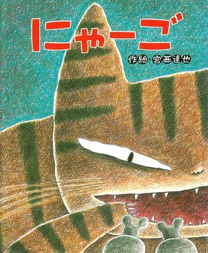 | むかし、むかし、あるところに、おじいさんとおばあさんがすんでいました。おじいさんはやまへしばかりに、おばあさんはかわへせんたくにいきました。おばあさんがかわでせんたくをしていると、かわかみからももがながれてきます。おばあさんがいえにもってかえったももは、じゃくっとわれて、なかからかわいいおとこのこがうまれました。そのなもももからうまれたももたろう。ももたろうはすくすくとそだち、ちからづよいしょうねんにせいちょうしました。

タイトル | キャベツくん |  | タイトル | ゴムあたまポンたろう |  | タイトル | ぐりとぐら
文 | 長 新太 |  | 文 | 長 新太 |  | 文 | 中川 李枝子
絵 | 長 新太 |  | 絵 | 長 新太 |  | 絵 | 大村 百合子
価格 | \1,300 + 税 |  | 価格 | \1,300 + 税 |  | 価格 | \900 + 税
ジャンル |  |  | ジャンル |  |  | ジャンル
内容 |  |  | 内容 |  |  | 内容
キャベツくんが歩いてくると、ブタヤマさんに会いました。 ブタヤマさんは、「あのね、おなかがすいてフラフラなんだ。キャベツ、おまえをたべる！」そう言ってキャベツくんを捕まえます。「ぼくをたべるとキャベツになるよ！」「ブキャッ！」空を見ると、鼻がキャベツになっているブタヤマさんが浮かんでいます。「じゃあ、ヘビがきみをたべたら、どうなるんだ？」キャベツくんとブタヤマさんの珍妙なやりとりは続きます。 |  |  | 遠くの方から、頭がゴムでできている男の子が飛んできました。その名も「ゴムあたまポンたろう」。山にポン！とぶつかると、ボールのように飛んでいきます。寝ている大男の、野球のバットのようなつのにあたり、グングン飛んでいきます。「わーい、ホームランだ！」ジャングルでは、木がいっぱい伸びてきて、ポンたろうの頭をぶっとばします。「バレーボールだ、バレーボールだ！」またまたポンたろうは飛んでいきます・・・。 |  |  | 青と赤のとんがり帽子とつなぎがトレードマークの「ぐり」と「ぐら」。ふたりは野ねずみのふたごです。仲良しのふたりが、この世で一番好きなのは、お料理すること、食べること。今日も大きなかごを持って、森の奥へ出かけます。 どんぐりやくりを拾った後、道の真ん中に落ちていたのは…大きなたまご！さあ、何をつくろうか。目玉焼き？卵焼き？ いやいや、食べきれないくらいのかすてらにしよう。あまりに大きすぎて運ぶのを諦めたふたりは、外でかすてら作りにとりかかります。
キャベツくんがあるいてくると、ブタヤマさんにあいました。 ブタヤマさんは、「あのね、おなかがすいてフラフラなんだ。キャベツ、おまえをたべる！」そういってキャベツくんをつかまえます。「ぼくをたべるとキャベツになるよ！」「ブキャッ！」そらをみると、「じゃあ、ヘビがきみをたべたら、どうなるんだ？」キャベツくんとブタヤマさんのふしぎなやりとりはつづきます。 |  |  | とおくから、あたまがごむでできているおとこのこがとんできました。そのなも「ゴムあたまポンたろう」。やまにポン！とぶつかると、ボールのようにとんでいきます。ねているおおおとこの、やきゅうのバットのようなつのにあたり、グングンとんでいきます。「わーい、ホームランだ！」ジャングルでは、きがいっぱいのびてきて、ポンたろうのあたまをぶっとばします。「バレーボールだ、バレーボールだ！」またまたポンたろうはとんでいきます・・・。 |  |  | あおとあかのとんがりぼうしとつなぎがとれーどまーくの「ぐり」と「ぐら」。ふたりはのねずみのふたごです。なかよしのふたりが、このよでいちばんすきなのは、おりょうりすること、たべること。きょうもおおきなかごをもって、もりのおくへでかけます。みちのまんなかにおちていたのは…大きなたまご！さあ、なにをつくろうか。たべきれないくらいのかすてらにしよう。あまりにおおきすぎてはこぶのをあきらめたふたりは、そとでかすてらづくりにとりかかります。

5歳
タイトル | にじいろのさかな |  | タイトル | モチモチの木 |  | タイトル | おもちのきもち | タイトル | なぞなぞのみせ
文 | マーカス・フィスター |  | 文 | 斎藤 隆介 |  | 文 | かがくい ひろし | 文 | 石津 ちひろ
絵 | マーカス・フィスター |  | 絵 | 滝平 二郎 |  | 絵 | かがくい ひろし | 絵 | なかざわ くみこ
訳 | 谷川 俊太郎 |  | 訳 |  |  | 訳 |  | 訳
価格 | \1,800 + 税 |  | 価格 | \1,400 + 税 |  | 価格 | \1,500 + 税 | 価格 | \1,000 + 税
ジャンル |  |  | ジャンル |  |  | ジャンル |  | ジャンル
内容 |  |  | 内容 |  |  | 内容 |  | 内容
ぼくはこんなにきれいなのに、どうしてだれにもすきになってもらえないんだ？ にじいろにかがやくうろこをもった、世界でいちばん美しいさかなは、ひとりぼっちでさみしいさかなだった。ある日、にじいろのさかなは、なやみをひとでにうちあけた。 |  | 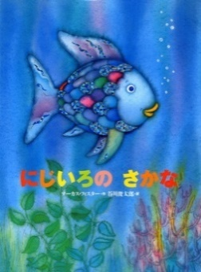 | じさまと暮らす豆太は、５歳になっても夜中に一人でせっちんに行けない。せっちんは外にあり、その横には大きなモチモチの木が、空いっぱいに枝を伸ばして立っていた。じさまはどんなにぐっすり眠っていても、豆太の「じさまぁ」の一言にすぐ目をさまし、真夜中にせっちんに連れていってくれた。豆太の父親は熊と闘って死んだほど度胸のある人。じさまだって６４歳の今でも、かもしかを追いかけて岩から岩へ飛び移ることができる。それなのに、どうして豆太だけがこんなに臆病なんだろう……。 |  | 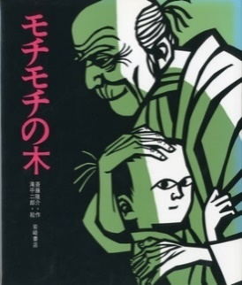 | お正月になれば、床の間に鎮座まします「かがみもち」。 二段になった、真っ白で大きなおもち。頭にはみかんとおめでたい扇子。 堂々として立派なものです。 でも、なんだか浮かない顔をしているみたい。 「かがみもち」にも悩みがあるのでしょうか。 いや、そもそもおもちに「きもち」なんてあるの？ |  | 『なぞなぞのみせ』は、商店街にあるお店、文房具屋さん、本屋さん、ケーキ屋さんなど、女の子とおばあちゃんが次々と立ち寄るお店の中の様子が事細かに描かれていて、その中からなぞなぞの答えをさがしていきます。石津ちひろさんの軽やかな文体も楽しいなぞなぞの絵本です。 発売と同時に大人気となったこの作品。その秘密は・・・？
ぼくはこんなにきれいなのに、どうしてだれにもすきになってもらえないんだ？ にじいろにかがやくうろこをもった、せかいでいちばんうつくしいさかなは、ひとりぼっちでさみしいさかなだった。あるひ、にじいろのさかなは、なやみをひとでにうちあけた。 |  |  | じさまとくらすまめたは、５さいになってもよなかにひとりでせっちん(トイレ)にいけない。せっちん(トイレ)はそとにあり、そのよこにはおおきなモチモチのきが、そらいっぱいにえだをのばしてたっていた。じさまはどんなにぐっすりねむっていても、まめたの「じさまぁ」のひとことにすぐめをさまし、まよなかにせっちんにつれていってくれた。まめたのちちはくまとたたかってしんだほどどきょうのあるひと。じさまだって６４さいのいまでも、かもしかをおいかけていわからいわへとびうつることができる。それなのに、どうしてまめただけがこんなにおくびょうなんだろう……。 |  |  | おしょうがつになれば、とこのまにちんざします「かがみもち」。 にだんになった、まっしろでおおきなおもち。あたまにはみかんとおめでたいせんす。 どうどうとしてりっぱなものです。 でも、なんだかうかないかおをしているみたい。 「かがみもち」にもなやみがあるのでしょうか。 いや、そもそもおもちに「きもち」なんてあるの？ |  | 『なぞなぞのみせ』は、しょうてんがいにあるおみせ、ぶんぼうぐやさん、ほんやさん、ケーキやさんなど、おんなのことおばあちゃんがつぎつぎとたちよるおみせのなかのようすがことこまかにえがかれていて、そのなかからなぞなぞのこたえをさがしていきます。いしづちひろさんのかろやかなぶんたいもたのしいなぞなぞのえほんです。はつばいとどうじにだいにんきとなったこのさくひん。そのひみつは・・・？

タイトル | わにさんどきっ はいしゃさんどきっ |  | タイトル | フレデリック |  | タイトル | おおきな きが ほしい | タイトル | だじゃれどうぶつえん
文 | 五味 太郎 |  | 文 | レオ・レオニ |  | 文 | 佐藤 サトル | 文 | 中川ひろたか
絵 | 五味 太郎 |  | 絵 | レオ・レオニ |  | 絵 | 村上 勉 | 絵 | 高畠 純
訳 |  |  | 訳 | 谷川 俊太郎 |  | 訳 |  | 訳
価格 | \1,000 + 税 |  | ジャンル |  |  | ジャンル |  | 価格 | \800 + 税
ジャンル |  |  | 価格 | \1,456 + 税 |  | 価格 | \1,000 + 税 | ジャンル
内容 |  |  | 内容 |  |  | 内容 |  | 内容
わにさんが虫歯になってしぶしぶ歯医者さんに行くことに・・・ 歯医者さんは、遊んでいたけどわにさんが来たのでしぶしぶ治療に。 わにさんが歯医者さんを見て「どきっ」。歯医者さんもわにさんを見て「どきっ」 さて、ここから奇妙なやりとりがはじまります。 |  | 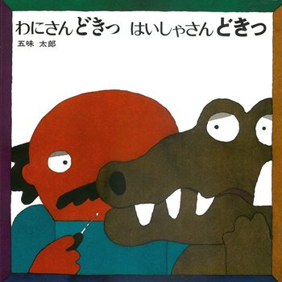 | 仲間の野ねずみが、冬に備えて食料を貯えている夏の午後、フレデリックだけは何もせず、ぼんやり過ごしておりました。寒い冬がきて、フレデリックは・・・ |  | 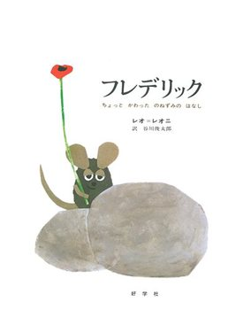 | 「おおきな おおきな木があるといいな。ねえ おかあさん。」 かおるの考えるおおきな木は、こんな素敵な木なのです。 二番目の枝まではしごをかけて、その上は木の幹にぽっかり開いたほらあなの中のはしごを登ります。さらに上にはかおるの小屋があって、台所やテーブルもあります。ここでかおるはホットケーキを焼いて食べたりするのです。 そしてその上には見晴台を作ります。 夏には、おおきな木の上のかおるの小屋は、さぞ涼しいことでしょう。 秋は・・・、冬は・・・、春は・・・。 かおるの想像はどんどんひろがります。 |  | ペンギンがペンキを塗って、 「ペンギンぬりたて」。 ライオンがカレーを食べて、 「かライオーン」。 リスがシャワーで頭を洗って、 「シャンプー アンド リス」 動物が主役のダジャレのオンパレード！ 次々に登場するダジャレの動物園をお楽しみください。 ユーモアって、こころとあたまをやわらかくしてくれるもの。だから年令なんて関係なく楽しめるんです。吹き出すだじゃれと、ことばを大きくふくらませる絵がお見事！ |  | 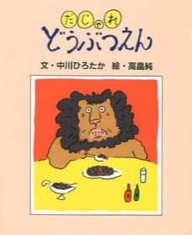
わにさんがむしばになってしぶしぶはいしゃさんにいくことに・・・ はいしゃさんは、あそんでいたけどわにさんがきたのでしぶしぶちりょうに。 わにさんがはいしゃさんをみて「どきっ」。はいしゃさんもわにさんをみて「どきっ」 さて、ここからきみょうなやりとりがはじまります。 |  |  | なかまののねずみが、ふゆにそなえてしょくりょうをたくわえているなつのごご、フレデリックだけはなにもせず、ぼんやりすごしておりました。さむいふゆがきて、フレデリックは・・・ |  |  | 「おおきな おおきなきがあるといいな。ねえ おかあさん。」 かおるのかんがえるおおきなきは、こんなすてきなきなのです。にばんめのえだまではしごをかけて、そのうえはきのみきにぽっかりあいたほらあなのなかのはしごをのぼります。さらにうえにはかおるのこやがあって、だいどころやテーブルもあります。ここでかおるはホットケーキをやいてたべたりするのです。 そしてその上にはみはらしだいを作ります。なつには、おおきなきのうえのかおるのこやは、さぞすずしいことでしょう。 あきは・・・、ふゆは・・・、はるは・・・。 かおるのそうぞうはどんどんひろがります。 |  | ペンギンがペンキをぬって、 「ペンギンぬりたて」。 ライオンがカレーをたべて、 「かライオーン」。 リスがシャワーであたまをあらって、 「シャンプー アンド リス」どうぶつがしゅやくのダジャレのオンパレード！ つぎつぎにとうじょうするダジャレのどうぶつえんをおたのしみください。 ユーモアって、こころとあたまをやわらかくしてくれるもの。だからねんれいなんてかんけいなくたのしめるんです。ふきだすだじゃれと、ことばをおおきくふくらませるえがおみごと！

タイトル | 木はいいなあ |  | タイトル | わたしとあそんで |  | タイトル | くれよんのくろくん
文 | ジャニス・メイ・ユードリー |  | 文 | マリー・ホール・エッツ |  | 文 | なかや みわ
絵 | マーク・シーモント |  | 絵 | マリー・ホール・エッツ |  | 絵 | なかや みわ
訳 | 西園寺 祥子 |  | 訳 | 与田 準一 |  | 訳
価格 | \1,000 + 税 |  | 価格 | \1,100 + 税 |  | 価格 | \1,100 + 税
ジャンル |  |  | ジャンル |  |  | ジャンル
内容 |  |  | 内容 |  |  | 内容
木がある生活がどんなにいいか、その素晴らしさを描きます。 木がたくさんはえると森になり、 森はいつもいきいきしている。 秋になって葉っぱが落ちると、 落ち葉で色んな遊びができる。 落ち葉を集めて焚き火もできる。 木に登って遠くを見ることもできるし、 ブランコをつけて遊ぶこともできる。 木は木陰を作ってくれるし、 それから、それから・・・。 |  | 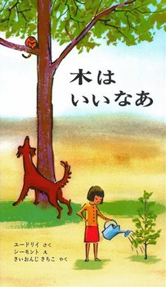 | はらっぱへ遊びに行った女の子は、「ばったさん、あそびましょ」と、草の葉にとまっていたバッタを捕まえようとしますが、逃げてしまいます。カエルも、カメも、リスも、かけすも、ウサギも、ヘビも、みんな捕まえようとすると逃げてしまいます。誰も遊んでくれないので、池のそばの石に腰掛けてじっとしていました。すると、バッタが戻ってきて、草の葉にとまります。カエルも戻ってきて、草むらにしゃがみます。カメも、リスも・・・みんなもどってきました。誰も、もう怖がって逃げたりはしません。シカの赤ちゃんがやってきて、少女のほっぺたをなめます。ぽかぽかと暖かい日差しの中で、女の子と動物たちとのやりとりを描いています。描写が細やかで、女の子の心情の変化が読み手にも伝わってきます。「ああ わたしは いま、とっても うれしいの。とびきり うれしいの。」「なぜって、みんなが みんなが わたしとあそんでくれるんですもの。」日常に疲れたとき、ゆっくりとこの絵本を開いてみてください。 |  | 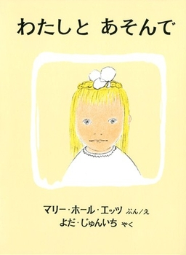 | くれよんのなかまたちは、次々と箱を飛び出して、真っ白な画用紙に絵を描き始めます。きいろくんはちょうちょを、あかさんとピンクちゃんは花を・・・。だけどくろくんだけは、きれいに描いた絵を黒くされてはたまらないと、なかまにいれてもらえません。くろくんがさみしそうにしていると、シャープペンのお兄さんがやってきて、くろくんに秘策を授けます。
きがあるせいかつがどんなにいいか、そのすばららしさをえがきます。 きがたくさんはえるともりになり、もりはいつもいきいきしている。 あきになってはっぱがおちると、 おちばでいろんなあそびができる。 おちばをあつめてたきびもできる。きにのぼってとおくをみることもできるし、 ブランコをつけてあそぶこともできる。 きはこかげをつくってくれるし、 それから、それから・・・。 |  |  | はらっぱへあそびにいったおんなのこは、「ばったさん、あそびましょ」と、くさのはにとまっていたバッタをつかまえようとしますが、にげげてしまいます。カエルも、カメも、リスも、かけすも、ウサギも、ヘビも、みんなつかまえようとするとにげてしまいます。だれもあそんでくれないので、いけのそばのいしにこしかけてじっとしていました。すると、バッタがもどってきて、くさのはにとまります。カエルももどってきて、くさむらにしゃがみます。カメも、リスも・・・みんなもどってきました。だれも、もうこわがってにげたりはしません。シカのあかちゃんがやってきて、しょうじょのほっぺたをなめます。にちじょうにつかれたとき、ゆっくりとこのえほんをひらいてみてください。 |  |  | くれよんのなかまたちは、つぎつぎとはこをとびだして、まっしろながようしにえをかきはじめます。きいろくんはちょうちょを、あかさんとピンクちゃんははなを・・・。だけどくろくんだけは、きれいにえがいたえをくろくされてはたまらないと、なかまにいれてもらえません。くろくんがさみしそうにしていると、シャープペンのおにいさんがやってきて、くろくんにひさくをさずけます。

6歳
タイトル | みどりいろのたね | タイトル | おばけのはなし 1 |  | タイトル | もりはおもしろランド 1 もりのゆうびんきょく |  | タイトル | あかちゃんライオン
文 | たかどの ほうこ | 文 | 寺村 輝夫 |  | 文 | 舟崎 靖子 |  | 文 | もとした いづみ
絵 | 太田 大八 | 絵 | ヒサクニヒコ |  | 絵 | 舟崎 克彦 |  | 絵 | いちかわ なつこ
訳 |  | 訳 |  |  | 訳 |  |  | 訳
価格 | \1,200 + 税 | 価格 | \1,000 + 税 |  | 価格 | \800 + 税 |  | 価格 | \900 + 税
ジャンル |  | ジャンル |  |  | ジャンル |  |  | ジャンル
内容 |  | 内容 |  |  | 内容 |  |  | 内容
まあちゃんたちのクラスでは、畑に種をまくことになりました。ところがまあちゃんは、種といっしょにメロンあめを一粒一緒にうめてしまいました。土の中では種とあめが大げんか！ |  | 「のっぺらぼう」「ひとつ目こぞう」「ばいろんばけもの」「ばけものたいじ」「ばけねこおどり」などの9編を収める。 |  |  | 森の郵便局のはりねずみさんは、お弁当のサンドイッチの間に、手紙の切れっぱしをみつけてびっくり。いったい誰の手紙だったのでしょう。 |  | 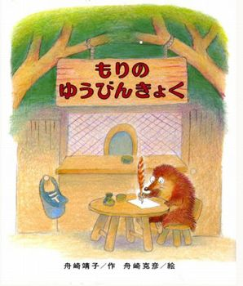 | 緑の草原にちょこんとすわった、かわいらしいライオンは、ライオン一家のすえっこ、カランちゃん。とうさんとかあさん、おおきいねえさん、ちいさいねえさんと一緒に大きな大きな草原に住んでいます。そんなカランちゃんには1つ不満がありました。それは、もうあかちゃんではないのに、家族から「あかちゃん」と呼ばれること！その上、とうさんとねえさんたちだけで「シダヌマのおか」へでかけて、きれいな夕日を見てきたというのです。がまんできなくなったカランちゃんは、とうとう「しまうまのおかにいってきます」と置き手紙をして出発しました。 しかし、途中で、はじめて見るワニに食べられそうになったり、道に迷ったり、たびたびピンチが……。
まあちゃんたちのクラスでは、はたけにたねをまくことになりました。ところがまあちゃんは、たねといっしょにメロンあめをひとつぶいっしょにうめてしまいました。つちのなかではたねとあめがおおげんか！ |  | 「のっぺらぼう」「ひとつめこぞう」「ばいろんばけもの」「ばけものたいじ」「ばけねこおどり」などの9わをおさめる。 |  |  | もりのゆうびんきょくのはりねずみさんは、おべんとうのサンドイッチのあいだに、てがみのきれっぱしをみつけてびっくり。いったいだれのてがみだったのでしょう。 |  |  | みどりのそうげんにちょこんとすわった、かわいらしいライオンは、カランちゃん。そんなカランちゃんには1つふまんがありました。それは、もうあかちゃんではないのに、かぞくから「あかちゃん」とよばれること！そのうえ、とうさんとねえさんたちだけで「シダヌマのおか」へでかけて、きれいなゆうひをみてきたというのです。がまんできなくなったカランちゃんは、とうとう「しまうまのおかにいってきます」とおきてがみをしてしゅっぱつしました。しかし、とちゅうで、はじめてみるワニにたべられそうになったり、みちにまよったり、たびたびピンチが……。 |  | 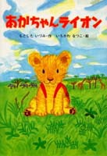

タイトル | こぶたしょくどう | タイトル | スパゲッティがたべたいよう |  | タイトル | ペンギンたんけんたい
文 | もとした いづみ | 文 | 角野 栄子 |  | 文 | 斉藤 洋
絵 | さいとう しのぶ | 絵 | 佐々木 洋子 |  | 絵 | 高畠 純
価格 | \1,100 + 税 | 価格 | \900 + 税 |  | ジャンル
ジャンル |  | ジャンル |  |  | 価格 | \1,100 + 税
内容 |  | 内容 |  |  | 内容
子ブタの兄妹、“ぷち”と“ちびこ”が始めた食堂は、毎日大繁盛です。でもキツネおばさんだけは、 「ブタの作る料理なんて!」と、絶対に認めません。ちびこは「キツネおばさんにもぜひ来てほしい」と、 手紙を書きます。こぶた食堂は、味の良さだけで繁盛しているのではありません。 ちびこは、キツネおばさんの冷えた心もとろかす、温かい料理とおもてなしで、お迎えするのですが……。 |  | おばけのアッチは、とてもくいしんぼ。ある日、夕やけの空をとんでいると、下のほうからとてもいいにおいがしてきました。 |  |  | カヌーで南の島にきたペンギンたんけんたい はまべから草原をぬけジャングルへ。ライオンやニシキヘビ、ワニなんかには目もくれず、エンヤラドッコイ！前へすすめ！さあ、なにをたんけんするのかな？
こブタのきょうだい、“ぷち”と“ちびこ”がはじめたしょくどうは、まいにちだいはんじょうです。でもキツネおばさんだけは、 「ブタのつくるりょうりなんて!」と、ぜったいにみとめません。ちびこは「キツネおばさんにもぜひきてほしい」と、 てがみをかきます。こぶたしょくどうは、あじのよさだけではんじょうしているのではありません。 ちびこは、キツネおばさんのひえたこころもとかす、あたたかいりょうりとおもてなしで、おむかえするのですが……。 |  | おばけのアッチは、とてもくいしんぼ。あるひ、ゆうやけのそらをとんでいると、したのほうからとてもいいにおいがしてきました。 |  |  | カヌーでみなみのしまにきたペンギンたんけんたい はまべからそうげんをぬけジャングルへ。ライオンやニシキヘビ、ワニなんかにはめもくれず、エンヤラドッコイ！まえへすすめ！さあ、なにをたんけんするのかな？

タイトル | このつぎなあに | タイトル | おこだでませんように |  | タイトル | はらぺこあおむし
文 | 山中 恒 | 文 | くすのき しげのり |  | 文 | エリック・カール
絵 | 栗田八重子 | 絵 | 石井 聖岳 |  | 絵 | エリック・カール
訳 |  | 訳 |  |  | 訳 | もり ひさし
価格 | \1,000 ＋ 税 | 価格 | \1,500 + 税 |  | 価格 | \1,500 + 税
ジャンル |  | ジャンル |  |  | ジャンル
内容 |  | 内容 |  |  | 内容
ばけるのがへたなたぬきは、いつもしっぱいばかりしています。でもおじいさんは、そんなたぬきが大すきです! |  | 「ぼくは いつも おこられる。」妹を泣かせて怒られて、女の子を驚かせて怒られて、友達に先に手を出して怒られて・・・。 お母さんや先生にいつも大目玉をくらっているこんな男の子、いるいる。でも、この絵本を読んではっとさせられたのです。こんな風に思っていたなんて。怒られても言い返さない訳が、おかあさんや先生の笑顔が見たいからだなんて・・・。悔しさをぐっとこらえる横顔が途端にたくましく、愛おしく見えてくるのです。 感情のコントロールが下手な子、ついつい怒ってしまうおかあさん、男の子が理解できない女の子の為に。最後に素直に喜ぶ「ぼく」の姿をみて思うのは・・・男の子ってやっぱり可愛い、という結論！ |  |  | 暖かな日曜日の朝、たまごから生まれたのは、ちっぽけなあおむし。 あおむしは、お腹がぺっこぺこ。 食べものを探しに出たあおむし、月曜日にはりんごを一つ、火曜日にはなしを二つ。 まだまだぺっこぺこのあおむしは、水曜日にすももを三つ、木曜日にはいちごを四つ食べ…。 たくさん、たくさん食べたあおむしは、すっかりふとっちょ！ やがて、あおむしはさなぎになり、何日も眠ったあと、それは美しいちょうちょに変身したのです。
ばけるのがへたなたぬきは、いつもしっぱいばかりしています。でもおじいさんは、そんなたぬきがだいすきです! |  | おかあさんやせんせいにいつもおおめだまをくらっているこんなおとこのこ、いるいる。でも、このえほんをよんではっとさせられたのです。こんなふうにおもっていたなんて。おこられてもいいかえさないわけが、おかあさんやせんせいのえがおがみたいからだなんて・・・。くやしさをぐっとこらえるよこがおがとたんにたくましく、いとおしくみえてくるのです。かんじょうのコントロールがへたなこ、ついついおこってしまうおかあさん、おとこのこがりかいできないおんなのこのために。さいごにすなおによろこぶ「ぼく」のすがたをみておもうのは・・・おとこのこってやっぱりかわいい、というけつろん！ |  | 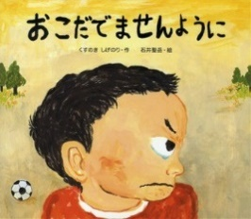 | あたたかなにちようびのあさ、たまごからうまれたのは、ちっぽけなあおむし。あおむしは、おなかがぺっこぺこ。たべものをさがしにでたあおむし、げつようびにはりんごを1つ、かようびにはなしを2つ。まだまだぺっこぺこのあおむしは、すいようびにすももを3つ、もくようびにはいちごを4つたべ…。たくさん、たくさんたべたあおむしは、すっかりふとっちょ！やがて、あおむしはさなぎになり、なんにちもねむったあと、それはうつくしいちょうちょにへんしんしたのです。

のりもの
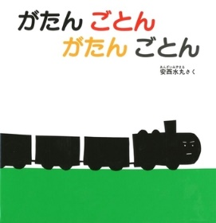
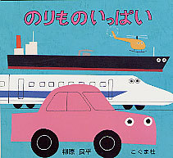
タイトル | くるまはいくつ？ | タイトル | がたん ごとん がたん ごとん | タイトル | のりもの いっぱい
文 | 渡辺 茂男 | 文 | 安西 水丸 | 文 | 柳原 良平
絵 | 堀内 誠一 | 絵 | 安西 水丸 | 絵 | 柳原 良平
価格 | \900 + 税 | 価格 | \800 + 税 | 価格 | \900 + 税
ジャンル |  | ジャンル |  | ジャンル
内容 |  | 内容 |  | 内容
車がひとつのものなんだ？ １りんしゃ。それじゃ、２つのものは？ １、２、３……と車の数がふえていく乗物絵本。今までになかった新しい試みです。 |  | がたん ごとん がたん ごとん 「のせてくださーい」とミルクの哺乳瓶。 でんしゃは、ちょっぴりうれしそうな顔でミルクをのせてはこびます。 がたん ごとん がたん ごとん そこへ、赤いカップとスプーンが「のせてくださーい」。 がたん ごとん がたん ごとん のせるものが増えていくたびに、でんしゃがますますまじめな（がんばっている？）表情になるのがかわいらしい。 エプロンをした女の子のところまでお客さんをはこびます。 |  | あかちゃんだって乗り物が大好き！飽きずに自動車や電車を見ていますね。これは、そんな赤ちゃんたちにはじめて見せてあげるための乗り物の絵本です。極限までシンプルに描かれた切り絵の乗り物たちは、きっと小さい乗り物ファンの心をとらえるはずです。
くるまがひとつのものなんだ？ １りんしゃ。それじゃ、２つのものは？ １、２、３……とくるまのかずがふえていくのりもの。いままでになかったあたらしいこころみです。 |  | がたん ごとん がたん ごとん 「のせてくださーい」とミルクのほにゅうびん。 でんしゃは、ちょっぴりうれしそうなかおでミルクをのせてはこびます。がたん ごとん がたん ごとん。そこへ、あかいカップとスプーンが「のせてくださーい」。がたん ごとん がたん ごとん。 のせるものがふえていくたびに、でんしゃがますますまじめな（がんばっている？）ひょうじょうになるのがかわいらしい。エプロンをしたおんなのこのところまでおきゃくさんをはこびます。 |  | あかちゃんだってのりものがだいすき！あきずにじどうしゃやでんしゃをみていますね。これは、そんなあかちゃんたちにはじめてみせてあげるためののりもののえほんです。きょくげんまでシンプルにえがかれたきりえののりものたちは、きっとちいさいのりものファンのこころをとらえるはずです。

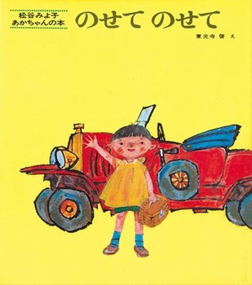
タイトル | のせて のせて | タイトル | とびだす・ひろがる！のりものえほん
文 | 松谷 みよ子 | 文 | 古川 正和
絵 | 東光寺 啓 | 絵 | 本信 公久
価格 | \700 + 税 | 価格
ジャンル |  | ジャンル | \1,100 + 税
内容 |  | 内容
赤いジープみたいなかっこいい車をまこちゃんが運転しています。「まこちゃんのじどうしゃです。はしりますよ。ブブー」そこへ「ストップ！のせてのせて」。うさぎが手をあげています。うさぎといっしょ、びゅーん。そしたら「ストップ！のせてのせて」。今度は2匹のくまが手をあげています。10匹の子ねずみとおかあさんも！ みんなをのっけたじどうしゃはびゅーん、トンネルに入ります。「トンネル トンネル トンネル トンネル」「まっくら まっくら まっくら まっくら」この4回ずつ繰り返すリズムと真っ暗なページ、まるで本当に「通過中」の体感マジックです。「でた！おひさまだ！」みんなのうれしそうな顔、顔、顔。 |  | おりこまれたぺーじをあけると、大きな乗り物や新しい乗り物がとびだしてくる、ユニークなしかけ絵本。子どもが好きな乗り物満載。
あかいジープみたいなかっこいくるまをまこちゃんがうんてんしています。「ストップ！のせてのせて」。うさぎがてをあげています。うさぎといっしょ、びゅーん。そしたら「ストップ！のせてのせて」。こんどは2ひきのくまがてをあげています。10ぴきのこねずみとおかあさんも！みんなをのっけたじどうしゃはトンネルにはいります。「トンネル トンネル トンネル トンネル」「まっくら まっくら まっくら まっくら」この4かいずつくりかえすリズムとまっくらなページ、まるでほんとうに「つうかちゅう」のたいかんマジック。「でた！おひさまだ！」みんなのうれしそうなかお、かお、かお。 |  | おりこまれたぺーじをあけると、おおきなのりものやあたらしいのりものがとびだしてくる、ゆにーくなしかけえほん。こどもがすきなのりものまんさい。

おばけ
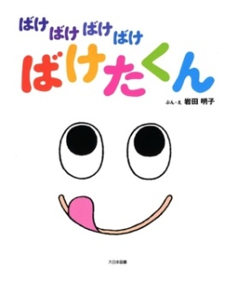
タイトル | ねないこだれだ | タイトル | おばけのアイスクリームやさん |  | タイトル | ばけばけばけばけ ばけたくん | タイトル | おばけのてんぷら
文 | せな けいこ | 文 | 安西 水丸 |  | 文 | 岩田 明子 | 文 | せな けいこ
絵 | せな けいこ | 絵 | 安西 水丸 |  | 絵 | 岩田 明子 | 絵 | せな けいこ
価格 | \700 + 税 | 価格 | ¥850 ＋税 |  | 価格 | ¥1,300 ＋税 | 価格 | ¥1,200 ＋税
ジャンル |  | ジャンル |  |  | ジャンル |  | ジャンル
内容 |  | 内容 |  |  | 内容 |  | 内容
時計が9時を指して鳴ります。ボン、ボン、ボン…。 「こんな じかんに おきてるのは だれだ？」 ふくろうにみみずく、どらねこ、それともどろぼう？ いえ、いえ、夜中に起きているのは……おばけ！ おばけの時間です。あれあれ、こんな時間に起きている女の子がいましたよ。夜中はおばけの時間のはず、いったいどうなっちゃうのでしょう？ |  | おばけのぼんちゃんはもりでアイスクリームやさんをしています。ねこちゃんに会ったら「ねこちゃんアイス」、うさぎちゃんに会ったら「うさぎちゃんアイス」、ふたごのはとさんにあったら「ふたごちゃんアイス」。もちろんみんな大喜び。おばけとアイスクリームの組合せってなかなか思いつかないけど、考えてみたら季節も夏だし、よーく冷えてそうだし・・・ぴったりの職業かも。どんな形も自由自在だしね。 |  | 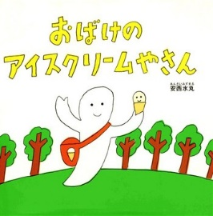 | 「ばけばけばけばけ・・・」舌をかみそうになりながら題名を読んでいるだけで、子ども達はもう嬉しそう。試しに自分でも声に出して「ばけばけばけばけばけ・・・」あれ？大きな目玉の可愛い顔に期待しながら中を開くと、やっぱりふわふわキュートなおばけの子。美味しそうなぺろぺろキャンディーをなめると・・・あらららら。今度はいちごを食べると・・・おやおやおや。ページをめくると、ばけたくんがそれはそれは鮮やかに変身していくのです。次に食べるのはなに？ |  | さてお話は、食べることが大好きなうさこが、こねこくんのお弁当に入っているてんぷらを見つけるところから始まります。なんておいしそうなのでしょう。うさこはさっそく自分でもつくってみることにしました。お買い物にいって材料を揃え、野菜を切って、ころもをつくって、野菜にころもをつけて・・・熱い油でじゃーっとあげる。我慢できなくて、あげたてのてんぷらを食べながらたくさん作ります。すると、おいしいにおいに誘われて、山のおばけがうさこの家にやってきた。うさこに見つからないように、ちょろちょろ飛び回りながらてんぷらのつまみぐい。「あー、おいしい！おいしい！」そのとき、大変！ おばけがあやまってころもの中にぽちゃーん！おばけ、だいじょうぶかな！？ くいしんぼうで、楽天的、小さなことなんて気にしない主人公のうさこ。無防備でおっちょこちょいのおばけ。
とけいが9じをさしてなります。ボン、ボン、ボン…。 「こんな じかんに おきてるのは だれだ？」 ふくろうにみみずく、どらねこ、それともどろぼう？ いえ、いえ、よなかにおきているのは……おばけ！ おばけのじかんです。あれあれ、こんなじかんにおきているおんなのこがいましたよ。やなかはおばけのじかんのはず、いったいどうなっちゃうのでしょう？ |  | おばけのぼんちゃんはもりでアイスクリームやさんをしています。ねこちゃんにあったら「ねこちゃんアイス」、うさぎちゃんにあったら「うさぎちゃんアイス」、ふたごのはとさんにあったら「ふたごちゃんアイス」。もちろんみんなおおよろこび。おばけとアイスクリームのくみあわせってなかなかおもいつかないけど、かんがえてみたらきせつもなつだし、よーくひえてそうだし・・・ぴったりのしごとかも。どんなかたちもじゆうじざいだしね。 |  |  | 「ばけばけばけばけ・・・」べろをかみそうになりながらだいめいをよんでいるだけで、こどもたちはもううれしそう。ためしにじぶんでもこえにだして「ばけばけばけばけばけ・・・」あれ？おおきなめだまのかわいいかおにきたいしながらなかをひらくと、やっぱりふわふわキュートなおばけのこ。おいししそうなぺろぺろキャンディーをなめると・・・あらららら。こんどはいちごをたべると・・・おやおやおや。ページをめくると、ばけたくんがそれはそれはあざやかにへんしんしていくのです。つぎにたべるのはなに？ |  | くいしんぼうで、らくてんてき、ちいさなことなんてきにしないしゅじんこうのうさこ。むぼうびでおっちょこちょいのおばけ。うさこがこねこくんのおべんとうに入っているてんぷらをみつけるところからはじまります。なんておいしそうなのでしょう。うさこはさっそくじぶんでもつくってみることにしました。すると、おいしいにおいにさそわれて、やまのおばけがうさこのいえにやってきた。うさこにみつからないように、ちょろちょろとびまわりながらてんぷらのつまみぐい。「あー、おいしい！おいしい！」そのとき、たいへん！ おばけがあやまってころものなかにぽちゃーん！おばけ、だいじょうぶかな！？

 |  | タイトル | おばけパーティ
タイトル | ばけものづかい | 文 | ジャック・デュケノワ |  | タイトル | めっきらもっきらどおんどん | タイトル | めかくしおに
文 | せな けいこ | 絵 | ジャック・デュケノワ |  | 文 | 長谷川 摂子 | 文 | もとした いづみ
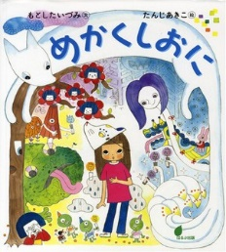
絵 | せな けいこ | 訳 | 大澤 晶 |  | 絵 | 長谷川 摂子 | 絵 | たんじあきこ
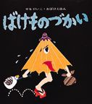
価格 | ¥1,000 ＋税 | 価格 | ¥1,400 ＋税 |  | 価格 | ¥900 ＋税 | 価格 | ¥1,300 ＋税
ジャンル |  | ジャンル |  |  | ジャンル |  | ジャンル
内容 |  | 内容 |  |  | 内容 |  | 内容
ろくろっくびや大入道のすむ家にひっこしてきた、おじいさん。あべこべに、ばけものをこき使います。 |  | 古いお城の大広間。 今日はおばけのアンリが友だちみんなを晩さん会にご招待。 おもてなしをしようと準備中。アンリはまだキッチンで忙しそう。 さてさて、おばけのパーティーってどんな様子なのでしょう。 どんなごちそうが出るの？ おばけってお料理食べたらどうなるの？ 興味津々。さぁ、みんなでのぞいてみましょう！ |  |  | リズムのよいシンプルな文章と、スピード感のある展開が魅力の作品です。 出てくるのは妖怪なのでちょっと怖いような気もしますが、三人とも個性的で愛らしいキャラクターです。 「ちんぷく まんぷく・・・めっきら もっきら どおんどん」という歌も楽しいですね。 不思議の世界を満喫して、ちょっとさびしくなり、お母さんのことを思い出したところで現実の世界に戻ってくるという、ファンタジーの王道のような絵本です。安心して楽しめる冒険作品です。 |  | 雨上がりの午後、つきこはクラスのともだちと神社へ遊びに行きます。そこで出会ったのはへんてこなお面ばかりを売っているお面屋さん。つきこが気に入ったきつねのお面をかぶってみると・・・。怖くてちょっぴり温かい、不思議な物語が始まります。
ろくろっくびやおおにゅうどうのすむいえにひっこしてきた、おじいさん。あべこべに、ばけものをこきつかいます。 |  | ふるいおしろのおおひろま。 きょうはおばけのアンリがともだちみんなをばんさんかいにごしょうたい。おもてなしをしようとじゅんびちゅう。アンリはまだキッチンでいそがしそう。さてさて、おばけのパーティーってどんなようすなのでしょう。どんなごちそうがでるの？おばけっておりょうりたべたらどうなるの？ きょうみしんしん。さぁ、みんなでのぞいてみましょう！ |  |  | リズムのよいシンプルなぶんしょうと、スピードかんのあるてんかいがみりょくのさくひんです。 でてくるのはようかいなのでちょっとこわいようなきもしますが、３にんともこせいてきであいらしいキャラクターです。「ちんぷく まんぷく・・・めっきら もっきら どおんどん」といううたもたのしいですね。ふしぎのせかいをまんきつして、ちょっとさびしくなり、おかあさんのことをおもいだしたところでげんじつのせかいにもどってくるという、ファンタジーのおうどうのようなえほんです。あんしんしてたのしめるぼうけんさくひんです。 |  | あめあがりのごご、つきこはクラスのともだちとじんじゃへあそびにいきます。そこでであったのはへんてこなおめんばかりをうっているおめんやさん。つきこがきにいったきつねのおめんをかぶってみると・・・。こわくてちょっぴりあたたかい、ふしぎなものがたりがはじまります。

